Intro
What is Power Query?

 |  |  |  | ايه هي؟
 |  |  | أداة لتنظيف البيانات وتحضيرها قبل التحليل (المطبخ بتاعنا) |  | *

 |  |  |  | ليه ظهرت؟
 | لأن LOOKUPS و PivotTables و Manual Cleaning مش scalable لما البيانات تبقى كبيرة. |  |  |  | *

 | Power Query اتعمل علشان يحل مشكلة البيانات الـ messy اللي تنظيفها يدوي بيضيع وقت وبيعمل أخطاء

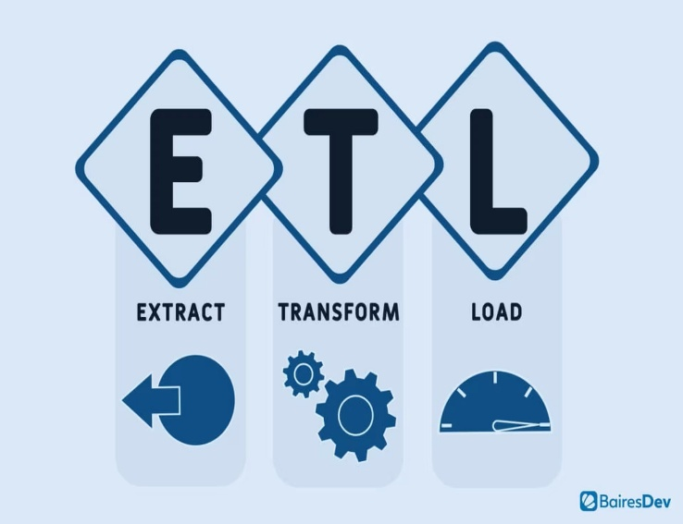
 |  |  |  | فين؟
 | Excel |  |  |  | *

 | Power BI

 |  |  |  | ازاى نستخدمها؟
 | Excel |  |  |  | *

 | Power BI

 |  |  |  | ملخص

 |  | هو عبارة عن أداة ETL داخل Excel كل خطوة بتعملها جواه بتتسجل تلقائيًا كـ Applied Steps وكود M تقدر تعيده على أي بيانات جديدة. Power Query بيئة مستقلة عن Excel، مش فورمولا ومش Pivot—هو Tool مخصصة لتنظيف وتجهيز البيانات. بتستخدمه لما يكون عندك شغل متكرر، دمج ملفات، تنظيف تقيل، أو تجهيز Data لل dashboards والتحليل. |  |  | *

